English Form
ID | Product Name | Short Description | Category | Sub-Category | Image | Capacity Range (KW)
1 | Air Cooled Scroll Chiller | Split Type Air Cooled Scroll Chiller (R410) | CAC | Chiller |  | 8.0 - 15

2 | Air Cooled Scroll Chiller | Integral Type Air Cooled Scroll Chiller (R410) | CAC | Chiller | 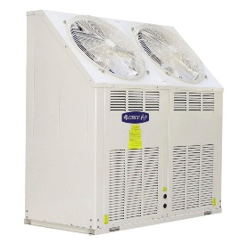 | 22 - 45

3 | Mini Chiller | Inverter Mini Chiller with heat pump (R410) | CAC | Chiller | 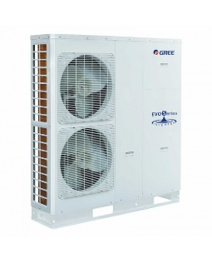 | 8.0 - 14

4 | Modular Air-cooled Scroll Chiller | Modular Air-cooled Scroll Chiller with Heat Pump (R410) | CAC | Chiller (D Series) |  | 60 - 280

5 | Modular Air-cooled Scroll Chiller | Modular Air-cooled Scroll Chiller with Heat Pump (R410) | CAC | Chiller (E Series) |  | 65 - 160

6 | Inverter Modular Air-cooled Chiller | Inverter Modular Air-cooled Chiller with Heat Pump (R410) | CAC | Chiller (A Series) |  | 35 - 70

7 | Shell and Tube Scroll Chiller | Shell and Tube Water Source Heat Pump Scroll Chiller (R410) | CAC | Chiller (MS Series) | 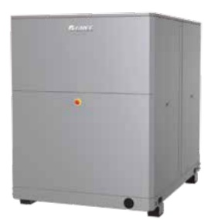 | 39 - 300

8 | Modular Water-cooled Chiller | Modular Water-cooled Chiller (R410) | CAC | Chiller (MSA Series) | 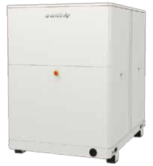 | 39 - 300

9 | Modular Air-cooled Screw Chiller | High Efficency Modular Air-cooled Screw Chiller (R134) | CAC | 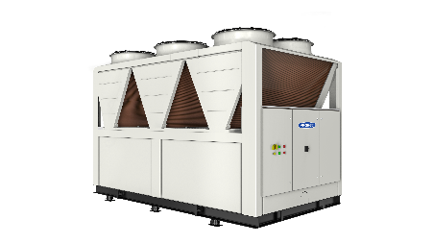 Chiller |  | 320 - 1720

10 | Water-cooled Screw Chiller | High Efficency Water-cooled Screw Chiller (R134) | CAC | 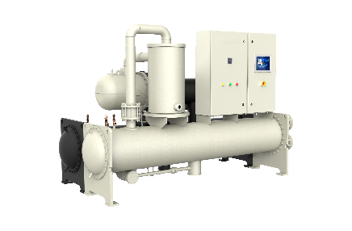 Chiller |  | 261 - 2101

